Hoja1
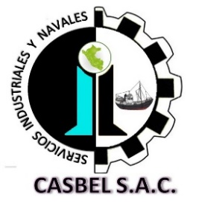

COTIZACIÓN POR SERVICIO
006

Fecha: | 04 de Enero de 2021 | Telefonos: | 986636584 - 986183519
Cliente: | PESQUERA ALTAIR SAC.
Contacto: | Ing. Fernando León | Área : | PLANTA
Estimados sírvanse a revisar nuestra propuesta de cotización:
Item | DESCRIPCION | Cant. | C°x M2- Limpieza Manual Mecanica | C° TOTAL (S/ )
1 | COSTO DE PINTURAS EPOXICAS PARA RECUBRIMIENTO
 | ESMALTE EPOXICO FAST BLANCO PARTE A | 110 | 65 | 7150
 | CATALIZADOR DE EPOXICO FAST 1/2 GLN PARTE B | 110 | 40 | 4400
 | DURAPOX ESMALTE 950 BLANCO 1700 | 16 | 135 | 2160
 | CATALIZADOR DURAPOX ESMALTE 950 1/4 GLN | 16 | 40 | 640
 | DILUYENTE ECOPOXI 90 | 20 | 70 | 1400
 |  |  | COSTO TOTAL | S/.15,750.00

Consideraciones:
- Se requiere la O.C y voucher de pago con urgencia para proceder a la compra de pintura.
- Para los servicios a todo costo en la compra de PINTURAS se requiere el pago del 100% del monto cotizado, abonado en la cuenta de la empresa contratista, para proceder con la adquisicion de dicho lote de pinturas.
- El requerimieto de compra de pintura se realizo por encargo del Ing, Fernando Leon e Ing. Armando.
- La presente cotización es valida durante los próximos 03 días.
- Los montos son expresado en soles, y no incluyen IGV.
Esperamos su pronta respuesta; nos ponemos a disposición para cualquier consulta.
ADMINISTRACION DE CASBEL S.A.C.
¡Dios le bendiga!

